Zasilacze EN54-4, EN12101-10
 | MERAWEX sp. z o.o.
 | ul. Toruńska 8, 44-122 Gliwice
 | www.merawex.com.pl
 | handel@merawex.com.pl
 | tel. 32 23 99 400
 | ver.3.26.01
 | Cennik obowiązujący od dnia 07.01.2026 Cennik zawiera ceny katalogowe netto
 | Cennik ma charakter informacyjny i nie stanowi oferty handlowej w rozumieniu kodeksu cywilnego. W przypadku zmiany kursu walut, ceny mogą ulec zmianie. Zastrzegamy sobie prawo do wystąpienia błędów i pomyłek w pliku. Niniejszy cennik zastępuje wszystkie wcześniejsze cenniki.

ZASILACZE ZGODNE Z NORMAMI EN 54-4, EN 12101-10
Model | Parametry | Cena katalogowa netto PLN

Certyfikowane zasilacze w szafkach - zgodne z EN 54-4+A1+A2 i EN 12101-10
ZSP100-1.5A-07 | Zasilacz do urządzeń ochrony p.poż. 24V Imax b 1,5A, Imax a 1,1A, miejsce na aku 2x12V7Ah | 915.00
ZSP100-1.5A-18 | Zasilacz do urządzeń ochrony p.poż. 24V Imax b 1,5A, Imax a 0,6A, miejsce na aku 2x12V18Ah | 940.00
ZSP100-2.5A-07 | Zasilacz do urządzeń ochrony p.poż. 24V Imax b 2,5A, Imax a 2,1A, miejsce na aku 2x12V 7Ah | 950.00
ZSP100-2.5A-18 | Zasilacz do urządzeń ochrony p.poż. 24V Imax b 2,5A, Imax a 1,6A, miejsce na aku 2x12V 18Ah | 975.00
ZSP100-4.0A-07 | Zasilacz do urządzeń ochrony p.poż. 24V Imax b 4A, Imax a 3,6A, miejsce na aku 2x12V 7Ah | 985.00
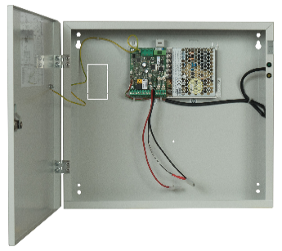
ZSP100-4.0A-18 | Zasilacz do urządzeń ochrony p.poż. 24V Imax b 4A, Imax a 3,1A, miejsce na aku 2x12V 18Ah | 1,015.00
ZSP100-4.0A-40 | Zasilacz do urządzeń ochrony p.poż. 24V Imax b 4A, Imax a 2,0A, miejsce na aku 2x12V 40Ah | 1,035.00
ZSP100-5.5A-07 | Zasilacz do urządzeń ochrony p.poż. 24V Imax b 5,5A, Imax a 5,1A, miejsce na aku 2x12V 7Ah | 1,050.00
ZSP100-5.5A-18 | Zasilacz do urządzeń ochrony p.poż. 24V Imax b 5,5A, Imax a 4,6A, miejsce na aku 2x12V 18Ah | 1,075.00
ZSP100-5.5A-40 | Zasilacz do urządzeń ochrony p.poż. 24V Imax b 5,5A, Imax a 3,5A, miejsce na aku 2x12V 40Ah | 1,095.00
ZSP100-7.5A-18 | Zasilacz do urządzeń ochrony p.poż. 24V Imax b 7,5A, Imax a 6,6A, miejsce na aku 2x12V 18Ah | 1,230.00
ZSP100-7.5A-40 | Zasilacz do urządzeń ochrony p.poż. 24V Imax b 7,5A, Imax a 5,6A, miejsce na aku 2x12V 40Ah | 1,345.00
ZSP100-7.5A-75 | Zasilacz do urządzeń ochrony p.poż. 24V Imax b 7,5A, Imax a 4,3A, miejsce na aku 2x12V 75Ah | 1,480.00
ZSP100-10A-18 | Zasilacz do urządzeń ochrony p.poż. 24V Imax b 10A, Imax a 9,1A, miejsce na aku 2x12V 18Ah | 1,275.00
ZSP100-10A-40 | Zasilacz do urządzeń ochrony p.poż. 24V Imax b 10A, Imax a 8,1A, miejsce na aku 2x12V 40Ah | 1,390.00
ZSP100-10A-75 | Zasilacz do urządzeń ochrony p.poż. 24V Imax b 10A, Imax a 6,8A, miejsce na aku 2x12V 75Ah | 1,525.00
ZSP100-12A-18 | Zasilacz do urządzeń ochrony p.poż. 24V Imax b 12A, Imax a 11,1A, miejsce na aku 2x12V 18Ah | 1,405.00
ZSP100-12A-40 | Zasilacz do urządzeń ochrony p.poż. 24V Imax b 12A, Imax a 10,1A, miejsce na aku 2x12V 40Ah | 1,520.00
ZSP100-12A-75 | Zasilacz do urządzeń ochrony p.poż. 24V Imax b 12A, Imax a 8,8A, miejsce na aku 2x12V 75Ah | 1,660.00
ZSP135-DR-2A-1 | Zasilacz do urządzeń ochrony p.poż. 24V Imax b 2A, Imax a 1A, miejsce na aku 2x12V 18Ah | 1,170.00
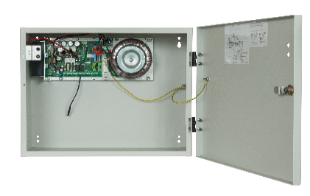
ZSP135-DR-3A-1 | Zasilacz do urządzeń ochrony p.poż. 24V Imax b 3A, Imax a 2A, miejsce na aku 2x12V 18Ah | 1,195.00
ZSP135-DR-3A-2 | Zasilacz do urządzeń ochrony p.poż. 24V Imax b 3A, Imax a 1,5A, miejsce na aku 2x12V 28Ah | 1,225.00
ZSP135-DR-5A-1 | Zasilacz do urządzeń ochrony p.poż. 24V Imax b 5A, Imax a 4A, miejsce na aku 2x12V 18Ah | 1,250.00
ZSP135-DR-5A-2 | Zasilacz do urządzeń ochrony p.poż. 24V Imax b 5A, Imax a 3,5A, miejsce na aku 2x12V 28Ah | 1,275.00
ZSP135-DR-5A-3 | Zasilacz do urządzeń ochrony p.poż. 24V Imax b 5A, Imax a 3A, miejsce na aku 2x12V 40Ah | 1,300.00
ZSP135-DR-7A-1 | Zasilacz do urządzeń ochrony p.poż. 24V Imax b 7A, Imax a 6A, miejsce na aku 2x12V 18Ah | 1,335.00
ZSP135-DR-7A-2 | Zasilacz do urządzeń ochrony p.poż. 24V Imax b 7A, Imax a 5,5A, miejsce na aku 2x12V 28Ah | 1,360.00
ZSP135-DR-7A-3 | Zasilacz do urządzeń ochrony p.poż. 24V Imax b 7A, Imax a 5A, miejsce na aku 2x12V 40Ah | 1,385.00
Certyfikowane zasilacze w szafkach z akumulatorami - zgodne z EN 54-4+A1+A2 i EN 12101-10 |  |  | Pojemność baterii w zestawie (Ah) | Cena pojedynczej baterii w zestawie (PLN)
ZSP100-1.5A-07 AKU07 | Zasilacz do urządzeń ochrony p.poż. 24V Imax b 1,5A, Imax a 1,1A, z akumulatorami 2x12V 7Ah | 1,147.00 | 7.2 | 116
ZSP100-1.5A-18 AKU18 | Zasilacz do urządzeń ochrony p.poż. 24V Imax b 1,5A, Imax a 0,6A, z akumulatorami 2x12V 18Ah | 1,444.00 | 18 | 252
ZSP100-2.5A-07 AKU07 | Zasilacz do urządzeń ochrony p.poż. 24V Imax b 2,5A, Imax a 2,1A, z akumulatorami 2x12V 7Ah | 1,182.00 | 7 | 116
ZSP100-2.5A-18 AKU18 | Zasilacz do urządzeń ochrony p.poż. 24V Imax b 2,5A, Imax a 1,6A, z akumulatorami 2x12V 18Ah | 1,479.00 | 18 | 252
ZSP100-4.0A-07 AKU07 | Zasilacz do urządzeń ochrony p.poż. 24V Imax b 4A, Imax a 3,6A, z akumulatorami 2x12V 7Ah | 1,217.00 | 7.2 | 116
ZSP100-4.0A-18 AKU18 | Zasilacz do urządzeń ochrony p.poż. 24V Imax b 4A, Imax a 3,1A, z akumulatorami 2x12V 18Ah | 1,519.00 | 18 | 252
ZSP100-4.0A-40 AKU26 | Zasilacz do urządzeń ochrony p.poż. 24V Imax b 4A, Imax a 2,0A, z akumulatorami 2x12V 26Ah | 1,875.00 | 26 | 420
ZSP100-4.0A-40 AKU40 | Zasilacz do urządzeń ochrony p.poż. 24V Imax b 4A, Imax a 2,0A, z akumulatorami 2x12V 40Ah | 2,169.00 | 40 | 567
ZSP100-5.5A-07 AKU07 | Zasilacz do urządzeń ochrony p.poż. 24V Imax b 5,5A, Imax a 5,1A, z akumulatorami 2x12V 7Ah | 1,282.00 | 7.2 | 116
ZSP100-5.5A-18 AKU18 | Zasilacz do urządzeń ochrony p.poż. 24V Imax b 5,5A, Imax a 4,6A, z akumulatorami 2x12V 18Ah | 1,579.00 | 18 | 252
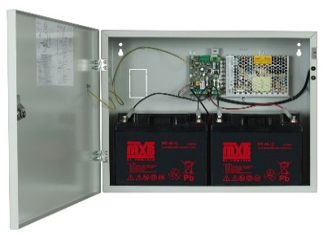
ZSP100-5.5A-40 AKU26 | Zasilacz do urządzeń ochrony p.poż. 24V Imax b 5,5A, Imax a 3,5A, z akumulatorami 2x12V 26Ah | 1,935.00 | 26 | 420
ZSP100-5.5A-40 AKU40 | Zasilacz do urządzeń ochrony p.poż. 24V Imax b 5,5A, Imax a 3,5A, z akumulatorami 2x12V 40Ah | 2,229.00 | 40 | 567
ZSP100-7.5A-18 AKU18 | Zasilacz do urządzeń ochrony p.poż. 24V Imax b 7,5A, Imax a 6,6A, z akumulatorami 2x12V 18Ah | 1,734.00 | 18 | 252
ZSP100-7.5A-40 AKU26 | Zasilacz do urządzeń ochrony p.poż. 24V Imax b 7,5A, Imax a 5,6A, z akumulatorami 2x12V 26Ah | 2,185.00 | 26 | 420
ZSP100-7.5A-40 AKU40 | Zasilacz do urządzeń ochrony p.poż. 24V Imax b 7,5A, Imax a 5,6A, z akumulatorami 2x12V 40Ah | 2,479.00 | 40 | 567
ZSP100-7.5A-75 AKU55 | Zasilacz do urządzeń ochrony p.poż. 24V Imax b 7,5A, Imax a 5,6A, z akumulatorami 2x12V 55Ah | 3,234.00 | 55 | 877
ZSP100-7.5A-75 AKU75 | Zasilacz do urządzeń ochrony p.poż. 24V Imax b 7,5A, Imax a 4,3A, z akumulatorami 2x12V 75Ah | 3,728.00 | 75 | 1124
ZSP100-10A-18 AKU18 | Zasilacz do urządzeń ochrony p.poż. 24V Imax b 10A, Imax a 9,1A, z akumulatorami 2x12V 18Ah | 1,779.00 | 18 | 252
ZSP100-10A-40 AKU26 | Zasilacz do urządzeń ochrony p.poż. 24V Imax b 10A, Imax a 8,1A, z akumulatorami 2x12V 26Ah | 2,230.00 | 26 | 420
ZSP100-10A-40 AKU40 | Zasilacz do urządzeń ochrony p.poż. 24V Imax b 10A, Imax a 8,1A, z akumulatorami 2x12V 40Ah | 2,524.00 | 40 | 567
ZSP100-10A-75 AKU55 | Zasilacz do urządzeń ochrony p.poż. 24V Imax b 10A, Imax a 8,1A, z akumulatorami 2x12V 55Ah | 3,279.00 | 55 | 877
ZSP100-10A-75 AKU75 | Zasilacz do urządzeń ochrony p.poż. 24V Imax b 10A, Imax a 6,8A, z akumulatorami 2x12V 75Ah | 3,773.00 | 75 | 1124
ZSP100-12A-18 AKU18 | Zasilacz do urządzeń ochrony p.poż. 24V Imax b 12A, Imax a 11,1A, z akumulatorami 2x12V 18Ah | 1,909.00 | 18 | 252
ZSP100-12A-40 AKU26 | Zasilacz do urządzeń ochrony p.poż. 24V Imax b 12A, Imax a 10,1A, z akumulatorami 2x12V 26Ah | 2,360.00 | 26 | 420
ZSP100-12A-40 AKU40 | Zasilacz do urządzeń ochrony p.poż. 24V Imax b 12A, Imax a 10,1A, z akumulatorami 2x12V 40Ah | 2,654.00 | 40 | 567
ZSP100-12A-75 AKU55 | Zasilacz do urządzeń ochrony p.poż. 24V Imax b 12A, Imax a 10,1A, z akumulatorami 2x12V 55Ah | 3,414.00 | 55 | 877
ZSP100-12A-75 AKU75 | Zasilacz do urządzeń ochrony p.poż. 24V Imax b 12A, Imax a 8,8A, z akumulatorami 2x12V 75Ah | 3,908.00 | 75 | 1124
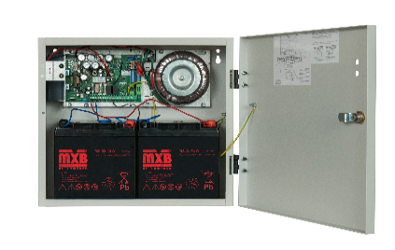
ZSP135-DR-2A-1 AKU | Zasilacz do urządzeń ochrony p.poż. 24V Imax b 2A, Imax a 1A z akumulatorami 2x12V 18Ah | 1,674.00 | 18 | 252
ZSP135-DR-3A-1 AKU | Zasilacz do urządzeń ochrony p.poż. 24V Imax b 3A, Imax a 2A z akumulatorami 2x12V 18Ah | 1,699.00 | 18 | 252
ZSP135-DR-3A-2 AKU | Zasilacz do urządzeń ochrony p.poż. 24V Imax b 3A, Imax a 1,5A z akumulatorami 2x12V 28Ah | 2,119.00 | 28 | 447
ZSP135-DR-5A-1 AKU | Zasilacz do urządzeń ochrony p.poż. 24V Imax b 5A, Imax a 4A z akumulatorami 2x12V 18Ah | 1,754.00 | 18 | 252
ZSP135-DR-5A-2 AKU | Zasilacz do urządzeń ochrony p.poż. 24V Imax b 5A, Imax a 3,5A z akumulatorami 2x12V 28Ah | 2,169.00 | 28 | 447
ZSP135-DR-5A-3 AKU | Zasilacz do urządzeń ochrony p.poż. 24V Imax b 5A, Imax a 3A z akumulatorami 2x12V40Ah | 2,434.00 | 40 | 567
ZSP135-DR-7A-1 AKU | Zasilacz do urządzeń ochrony p.poż. 24V Imax b 7A, Imax a 6A z akumulatorami 2x12V 18Ah | 1,839.00 | 18 | 252
ZSP135-DR-7A-2 AKU | Zasilacz do urządzeń ochrony p.poż. 24V Imax b 7A, Imax a 5,5A z akumulatorami 2x12V 28Ah | 2,254.00 | 28 | 447
ZSP135-DR-7A-3 AKU | Zasilacz do urządzeń ochrony p.poż. 24V Imax b 7A, Imax a 5A z akumulatorami 2x12V 40Ah | 2,519.00 | 40 | 567
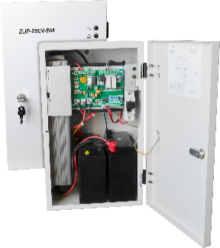
Certyfikowane zasilacze do bram przeciwpożarowych i systemów automatyki pożarowej z akumulatorami - ZUP-230V-BM - zgodne z EN 54-4+A1+A2 i EN 12101-10
ZUP-230V-BM-400S AKU | Zasilacz do bram przeciwpożarowych i systemów automatyki pożarowej 230Vac 400W z akumulatorami 2x12V 18Ah | 4,820.00
ZUP-230V-BM-700S AKU | Zasilacz do bram przeciwpożarowych i systemów automatyki pożarowej 230Vac 700W z akumulatorami 2x12V 18/22Ah | 6,210.00
ZUP-230V-BM-1000S AKU | Zasilacz do bram przeciwpożarowych i systemów automatyki pożarowej 230Vac 1000W z akumulatorami 2x12V 18/22Ah | 6,755.00
ZUP-230V-BM-700M AKU | Zasilacz do bram przeciwpożarowych i systemów automatyki pożarowej 230Vac 700W z akumulatorami 2x12V 33Ah | 6,775.00
ZUP-230V-BM-1000M AKU | Zasilacz do bram przeciwpożarowych i systemów automatyki pożarowej 230Vac 1000W z akumulatorami 2x12V 45Ah | 7,730.00
ZUP-230V-BM-1500L AKU | Zasilacz do bram przeciwpożarowych i systemów automatyki pożarowej 230Vac 1500W z akumulatorami 2x12V 45Ah | 8,945.00
Zasilacze do montażu w rack 19" - zgodne z EN 54-4+A1+A2 i EN 12101-10 - seria ZSP100R
ZSP100R-2.5A-09 | Zasilacz do urządzeń ochrony p.poż. 24V Imax b 2,5A, Imax a 2,1A, miejsce na aku 2x12V 9Ah | tel.
ZSP100R-2.5A-18 | Zasilacz do urządzeń ochrony p.poż. 24V Imax b 2,5A, Imax a 1,7A, miejsce na aku 2x12V 18Ah | tel.
ZSP100R-5.5A-09 | Zasilacz do urządzeń ochrony p.poż. 24V Imax b 5,5A, Imax a 5,1A, miejsce na aku 2x12V 9Ah | tel.
ZSP100R-5.5A-18 | Zasilacz do urządzeń ochrony p.poż. 24V Imax b 5,5A, Imax a 4,7A, miejsce na aku 2x12V 18Ah | tel.
ZSP100R-5.5A-00 | Zasilacz do urządzeń ochrony p.poż. 24V Imax b 5,5A, Imax a 3,8A, podłączenie akumulatora zawnętrznego | tel.
Certyfikowane zasilacze modułowe - zgodne z EN 54-4+A1+A2 i EN 12101-10 -seria ZSPM
ZSPM-75-05 | Moduł zasilacza do urządzeń ochrony p.poż. 24V Imax b 2,5A, Imax a 2,1A, współpraca z aku 2x12V 7…9Ah | 635.00
ZSPM-75-10 | Moduł zasilacza do urządzeń ochrony p.poż. 24V Imax b 2,5A, Imax a 1,6A, współpraca z aku 2x12V 7…20Ah | 640.00
ZSPM-150-05 | Moduł zasilacza do urządzeń ochrony p.poż. 24V Imax b 5,5A, Imax a 5,1A, współpraca z aku 2x12V 7…9Ah | 715.00
ZSPM-150-10 | Moduł zasilacza do urządzeń ochrony p.poż. 24V Imax b 5,5A, Imax a 4,6A, współpraca z aku 2x12V 7…20Ah | 720.00
ZSPM-150-20 | Moduł zasilacza do urządzeń ochrony p.poż. 24V Imax b 5,5A, Imax a 3,5A, współpraca z aku 2x12V 17…45Ah | 735.00
ZSPM-200-18 | Moduł zasilacza do urządzeń ochrony p.poż. 24V Imax b 7,5A, Imax a 5,8A, współpraca z aku 2x12V 7…40Ah | 965.00
ZSPM-200-33 | Moduł zasilacza do urządzeń ochrony p.poż. 24V Imax b 7,5A, Imax a 4,3A, współpraca z aku 2x12V 17…75Ah | 975.00
ZSPM-320-18 | Moduł zasilacza do urządzeń ochrony p.poż. 24V Imax b 12A, Imax a 10,3A, współpraca z aku 2x12V 7…40Ah | 1,075.00
ZSPM-320-33 | Moduł zasilacza do urządzeń ochrony p.poż. 24V Imax b 12A, Imax a 8,8A, współpraca z aku 2x12V 17…75Ah | 1,090.00
Elementy dodatkowe do zasilaczy ZSP
ZSP135-TST | Tester zasilaczy ZSP135 | 360.00
ZSP100-OUT6 | Moduł 6 wyjść dodatkowych do ZSP100 | 105.00
ZSP135-OUT6 | Moduł 6 wyjść dodatkowych do ZSP135 | 125.00
ZSP135-MK | Moduł komunikacji dla ZSP135-DR | tel.
A ZSP TM-1 | Zestaw wyłącznika "TAMPER" do zasilaczy ZSP100 | 22.00
A ZSP TM-2 | Zestaw wyłącznika "TAMPER" do zasilaczy ZSPM i ZBS | 22.00
A ZSP DS-1 | Zestaw diod sygnalizacyjnych połączonych wiązką z konektorem do zasilaczy ZSP100 | 22.00
A ZSP DS-2 | Zestaw diod sygnalizacyjnych z konektorem do podłączenia na dowolną długość | 22.00
A ZSP U-1 | Mocowanie TS-35 do ZSPM | 38.00
A ZSP W-1 | Zestaw do zawieszania szafek ZSP | 27.00
A ZSP Z-1 | Zamek drzwiczek szafki ZSP135 | 38.00
A ZSP Z-2 | Zamek drzwiczek szafki ZSP100 | 38.00
Certyfikowane zasilacze modułowe serii Cameleon - wersja "AZ" pomiar rezystancji obwodu akumulatora oraz rozszerzona sygnalizacja LED (zgodne z normą EN 54-4+A1+A2)
ZM24V6A-151AZ | Zasilacz 24V/6A | 1,155.00
ZM24V12A-300AZ | Zasilacz 24V/12A | 1,330.00
ZM24V24A-600AZ | Zasilacz 24V/24A | 1,705.00
Certyfikowane zasilacze modułowe serii Cameleon - wersja "AZC" pomiar rezystancji obwodu akumulatora oraz rozszerzona sygnalizacja LED (zgodne z normą EN 54-4+A1+A2) + komunikacja cyfrowa RS485
ZM24V6A-151AZC | Zasilacz 24V/6A | 1,385.00
ZM24V12A-300AZC | Zasilacz 24V/12A | 1,550.00
ZM24V24A-600AZC | Zasilacz 24V/24A | 1,925.00
Certyfikowane zasilacze modułowe serii Cameleon - wersja "PZ" pomiar rezystancji obwodu akumulatora oraz rozszerzona sygnalizacja (zgodne z normą EN 54-4+A1+A2)
ZM24V6A-151PZ | Zasilacz 24V/6A | 1,155.00
ZM24V12A-300PZ | Zasilacz 24V/12A | 1,330.00
ZM24V24A-600PZ | Zasilacz 24V/24A | 1,705.00
Stacje zasilania gwarantowanego serii Cameleon Box - wersja ZMS szafki do zawieszenia na ścianie z miejscem na akumulatory
ZMS-1-12V10A | Zasilacz 12V/10A z miejscem na akumulator 12V/36Ah | 1,320.00
ZMS-1-12V16A | Zasilacz 12V/16A z miejscem na akumulator 12V/36Ah | 1,495.00
ZMS-3-12V10A | Zasilacz 12V/10A z miejscem na akumulator 12V/80Ah | 1,410.00
ZMS-3-12V16A | Zasilacz 12V/16A z miejscem na akumulator 12V/80Ah | 1,590.00
ZMS-1-24V6A | Zasilacz 24V/6A z miejscem na akumulator 2x12V/18Ah | 1,320.00
ZMS-1-24V12A | Zasilacz 24V/12A z miejscem na akumulator 2x12V/18Ah | 1,495.00
ZMS-3-24V6A | Zasilacz 24V/6A z miejscem na akumulatory 2x12V/40Ah | 1,410.00
ZMS-3-24V12A | Zasilacz 24V/12A z miejscem na akumulatory 2x12V/40Ah | 1,590.00
ZMS-1-48V3A | Zasilacz 48V/3A z miejscem na akumulatory 4x12V/5Ah | 1,320.00
ZMS-1-48V6A | Zasilacz 48V/6A z miejscem na akumulatory 4x12V/5Ah | 1,495.00
ZMS-3-48V3A | Zasilacz 48V/3A z miejscem na akumulatory 4x12V/18Ah | 1,410.00
ZMS-3-48V6A | Zasilacz 48V/6A z miejscem na akumulatory 4x12V/18Ah | 1,590.00
Zasilacze do Dźwiękowych Systemów Ostrzegawczych
ZDSO500-DR2 | Zasilacz 24V, 1U, moc 500W, wyjścia: 6 - wzmacniacze, 4 - dodatkowe, bateria max 400Ah | tel.
ZDSO500-DR3 | Zasilacz 24V, 2U, moc 1000W, wyjścia: 11 - wzmacniacze, 8 - dodatkowe, bateria max 810Ah | tel.
ZDSO400-DR1 | Zasilacz 24V, 1U, moc 400W, wyjścia: 6 - wzmacniacze, 4 - dodatkowe, bateria max 270Ah | tel.
ZDSO400-DR1-2 | Zasilacz 24V, 1U, moc 400W, wyjścia: 6 - wzmacniacze, 4 - dodatkowe, bateria max 270Ah | tel.
ZDSO400-DR1-3 | Zasilacz 24V, 1U, moc 400W, wyjścia: 4 - wzmacniacze, 2 - dodatkowe, bateria max 270Ah | tel.
ZDSO400-ER1 | Zasilacz 48V, 1U, moc 400W, wyjścia: 6 - wzmacniacze, 4 - dodatkowe, bateria max 200Ah | tel.
ZDSO400-ER1-2 | Zasilacz 48V, 1U, moc 400W, wyjścia: 4 - wzmacniacze, 2 - dodatkowe, bateria max 200Ah | tel.
ZDSO400-DR2 | Zasilacz 24V, 1U, moc 400W, wyjścia: 6 - wzmacniacze, 1 - dodatkowe, bateria max 320Ah | tel.
ZDSO400-DR4 | Zasilacz 24V, 2U, moc 800W, wyjścia: 12 - wzmacniacze, 2 - dodatkowe, bateria max 640Ah | tel.
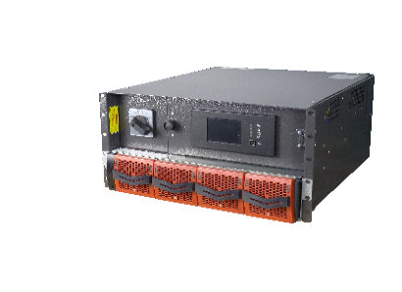
ZDSO400-ER2 | Zasilacz 48V, 1U, moc 400W, wyjścia: 6 - wzmacniacze, 2 - dodatkowe, bateria max 160Ah | tel.
ZDSO400-ER4 | Zasilacz 48V, 2U, moc 800W, wyjścia: 12 - wzmacniacze, 4 - dodatkowe, bateria max 320Ah | tel.
ZDSO-230V-3000 | Zasilacz 230V, 5U, moc 3kVA, 1 wyjście, bateria max 1080Ah | tel.
ZDSO-230V-6000 | Zasilacz 230V, 5U, moc 6kVA, 1 wyjście, bateria max 1200Ah | tel.
ZDSO-230V-9000 | Zasilacz 230V, 5U, moc 9kVA, 1 wyjście, bateria max 1200Ah | tel.
ZDSO-230V-12000 | Zasilacz 230V, 5U, moc 12kVA, 1 wyjście, bateria max 1200Ah | tel.

Automatyka
 | MERAWEX sp. z o.o.
 | ul. Toruńska 8, 44-122 Gliwice
 | www.merawex.com.pl
 | handel@merawex.com.pl
 | tel. 32 23 99 400
 | ver.3.26.01
 | Cennik obowiązujący od dnia 07.01.2026 Cennik zawiera ceny katalogowe netto
 | Cennik ma charakter informacyjny i nie stanowi oferty handlowej w rozumieniu kodeksu cywilnego. W przypadku zmiany kursu walut, ceny mogą ulec zmianie. Zastrzegamy sobie prawo do wystąpienia błędów i pomyłek w pliku. Niniejszy cennik zastępuje wszystkie wcześniejsze cenniki.

ZASILACZE DLA ENERGETYKI I AUTOMATYKI
Model | Parametry | Cena katalogowa netto PLN

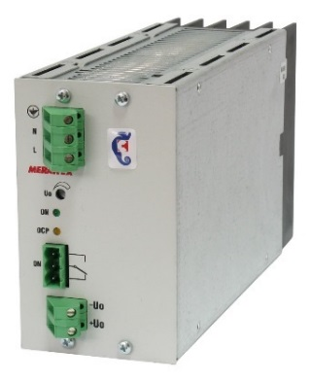
Uniwersalne zasilacze modułowe serii Cameleon - Jednowyjściowe
ZM12V10A-151 | Zasilacz 12V/10A | 580.00
ZM12V16A-300 | Zasilacz 12V/16A | 725.00
ZM12V32A-600 | Zasilacz 12V/32A | 1,100.00
ZM24V6A-151 | Zasilacz 24V/6A | 580.00
ZM24V12A-300 | Zasilacz 24V/12A | 725.00
ZM24V24A-600 | Zasilacz 24V/24A | 1,100.00
ZM48V3A-151 | Zasilacz 48V/3A | 580.00
ZM48V6A-300 | Zasilacz 48V/6A | 725.00
ZM48V12A-600 | Zasilacz 48V/12A | tel.
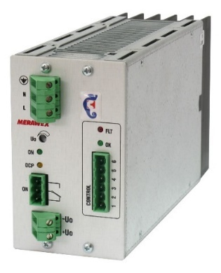
Uniwersalne zasilacze modułowe serii Cameleon - wersja "R" współpraca równoległa z równym podziałem obciążenia (cena wersji do współpracy równoległej zawiera wyposażenie zasilacza w złącza typu gniazdo-wtyki)
ZM12V10A-151R | Zasilacz 12V/10A | tel.
ZM12V16A-300R | Zasilacz 12V/16A | tel.
ZM12V32A-600R | Zasilacz 12V/32A | tel.
ZM24V6A-151R | Zasilacz 24V/6A | tel.
ZM24V12A-300R | Zasilacz 24V/12A | 850.00
ZM24V24A-600R | Zasilacz 24V/24A | 1,200.00
ZM48V3A-151R | Zasilacz 48V/3A | 695.00
ZM48V6A-300R | Zasilacz 48V/6A | 850.00
ZM48V12A-600R | Zasilacz 48V/12A | 1,200.00
Uniwersalne zasilacze modułowe serii Cameleon - wersja "B" współpraca z baterią akumulatorów
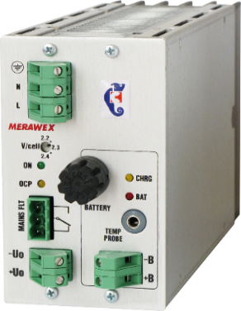
ZM12V10A-151B | Zasilacz 12V/10A | 745.00
ZM12V16A-300B | Zasilacz 12V/16A | 890.00
ZM12V32A-600B | Zasilacz 12V/32A | 1,240.00
ZM24V6A-151B | Zasilacz 24V/6A | 745.00
ZM24V12A-300B | Zasilacz 24V/12A | 890.00
ZM24V24A-600B | Zasilacz 24V/24A | 1,240.00
ZM48V3A-151B | Zasilacz 48V/3A | 745.00
ZM48V6A-300B | Zasilacz 48V/6A | 890.00
ZM48V12A-600B | Zasilacz 48V/12A | 1,240.00
Uniwersalne zasilacze modułowe serii Cameleon - wersja "A" współpraca z baterią akumulatorów, kontrolą jej stanu oraz rozszerzoną sygnalizacją
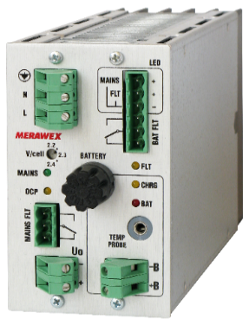
ZM12V10A-151A | Zasilacz 12V/10A | 785.00
ZM12V16A-300A | Zasilacz 12V/16A | 945.00
ZM12V32A-600A | Zasilacz 12V/32A | 1,285.00
ZM24V6A-151A | Zasilacz 24V/6A | 785.00
ZM24V12A-300A | Zasilacz 24V/12A | 945.00
ZM24V24A-600A | Zasilacz 24V/24A | 1,285.00
ZM48V3A-151A | Zasilacz 48V/3A | 785.00
ZM48V6A-300A | Zasilacz 48V/6A | 945.00
ZM48V12A-600A | Zasilacz 48V/12A | 1,285.00
Zasilacze modułowe serii Cameleon - wersja "AZ" pomiar rezystancji obwodu akumulatora oraz rozszerzona sygnalizacja LED (zgodne z normą PN-EN 54-4+A1+A2)
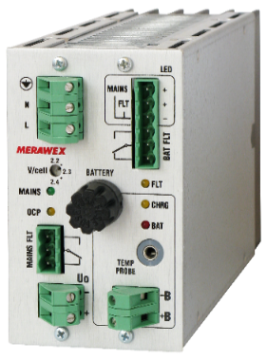
ZM12V10A-151AZ | Zasilacz 12V/10A | 1,155.00
ZM12V16A-300AZ | Zasilacz 12V/16A | 1,330.00
ZM12V32A-600AZ | Zasilacz 12V/32A | 1,705.00
ZM24V6A-151AZ | Zasilacz 24V/6A | 1,155.00
ZM24V12A-300AZ | Zasilacz 24V/12A | 1,330.00
ZM24V24A-600AZ | Zasilacz 24V/24A | 1,705.00
ZM48V3A-151AZ | Zasilacz 48V/3A | 1,155.00
ZM48V6A-300AZ | Zasilacz 48V/6A | 1,330.00
ZM48V12A-600AZ | Zasilacz 48V/12A | 1,705.00
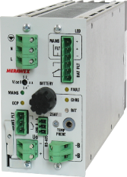
Zasilacze modułowe serii Cameleon - wersja "AZC" pomiar rezystancji obwodu akumulatora oraz rozszerzona sygnalizacja LED (zgodne z normą PN-EN 54-4+A1+A2) + komunikacja cyfrowa RS485
ZM12V10A-151AZC | Zasilacz 12V/10A | 1,385.00
ZM12V16A-300AZC | Zasilacz 12V/16A | 1,550.00
ZM12V32A-600AZC | Zasilacz 12V/32A | 1,925.00
ZM24V6A-151AZC | Zasilacz 24V/6A | 1,385.00
ZM24V12A-300AZC | Zasilacz 24V/12A | 1,550.00
ZM24V24A-600AZC | Zasilacz 24V/24A | 1,925.00
ZM48V3A-151AZC | Zasilacz 48V/3A | tel.
ZM48V6A-300AZC | Zasilacz 48V/6A | 1,550.00
ZM48V12A-600AZC | Zasilacz 48V/12A | tel.
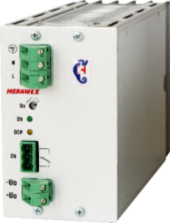
Uniwersalne zasilacze modułowe serii Cameleon - wersje 110 i 220Vdc (cena wersji do współpracy równoległej zawiera wyposażenie zasilacza w złącza typu gniazdo-wtyki)
ZM110V5A-600 | Zasilacz jednowyjściowy 110V/5A | 1,285.00
ZM110V5A-600R | Zasilacz do współpracy równoległej 110V/5A | 1,435.00
ZM220V2.5A-600 | Zasilacz jednowyjściowy 220V/2,5A | 1,285.00
ZM220V2.5A-600R | Zasilacz do współpracy równoległej 220V/2,5A | 1,435.00
Wyposażenie opcjonalne zasilaczy Cameleon
ZM UCHWYT DIN35 | Uchwyt na szynę DIN35 dla zasilacza rodziny ZM (komplet) | 56.00
ZM UCHWYT PM | Uchwyt do płyty montażowej dla zasilacza z rodziny ZM | 86.00
TEM-1U | Sonda temperaturowa do zasilaczy ZM przystosowanych do współpracy z akumulatorami, długość 1,5m | 75.00
MK-ETH-1-RS232 | Moduł komunikacyjny - konwerter RS232 na ETHERNET | 920.00
MK-ETH-1-RS485 | Moduł komunikacyjny - konwerter RS485 na ETHERNET | 950.00
Zasilacze buforowe z sygnalizacją serii ZEM
ZEM40-D | Zasilacz na szynę DIN, 2 wyjścia (27.1V/1A, 27.1V, 0.25A) | 690.00
ZEM40-D-RS485 | Zasilacz na szynę DIN, 2 wyjścia (27.1V/1A, 27.1V, 0.25A), kom. RS485 | 985.00
ZEM100-DBS | Zasilacz na szynę DIN, 3 wyjścia (27.1V/4.5A, 27.1V/3.0A, 13.2V/6A) | 875.00
ZEM100-DBS-RS485 | Zasilacz na szynę DIN, 3 wyjścia (27.1V/4.5A, 27.1V/3.0A, 13.2V/6A), kom. RS485 | 1,250.00
ZEM101-DBS-RS485-REL | Zasilacz na szynę DIN, 3 wyjścia (27.1V/4.5A, 27.1V/3.0A, 13.2V/6A), kom. RS485, sterowanie grzałką i went. | 1,350.00
Zasilacze buforowe serii EL25/EL50
EL25-B | Zasilacz na szynę DIN, 13.2V/2A do współpracy z akumulatorem | 215.00
EL25-D | Zasilacz na szynę DIN, 26.4V/1A do współpracy z akumulatorem | 215.00
EL50-B | Zasilacz na szynę DIN, 13.6V/4A do współpracy z akumulatorem | 305.00
EL50-D | Zasilacz na szynę DIN, 27.2V/2A do współpracy z akumulatorem | 305.00
Stacje zasilania gwarantowanego serii Cameleon Box - wersja ZMS szafki do zawieszenia na ścianie z miejscem na akumulatory
ZMS-1-12V10A | Zasilacz 12V/10A z miejscem na akumulator 12V/36Ah | 1,320.00
ZMS-1-12V16A | Zasilacz 12V/16A z miejscem na akumulator 12V/36Ah | 1,495.00
ZMS-3-12V10A | Zasilacz 12V/10A z miejscem na akumulator 12V/80Ah | 1,410.00
ZMS-3-12V16A | Zasilacz 12V/16A z miejscem na akumulator 12V/80Ah | 1,590.00
ZMS-1-24V6A | Zasilacz 24V/6A z miejscem na akumulator 2x12V/18Ah | 1,320.00
ZMS-1-24V12A | Zasilacz 24V/12A z miejscem na akumulator 2x12V/18Ah | 1,495.00
ZMS-3-24V6A | Zasilacz 24V/6A z miejscem na akumulatory 2x12V/40Ah | 1,410.00
ZMS-3-24V12A | Zasilacz 24V/12A z miejscem na akumulatory 2x12V/40Ah | 1,590.00
ZMS-1-48V3A | Zasilacz 48V/3A z miejscem na akumulatory 4x12V/5Ah | 1,320.00
ZMS-1-48V6A | Zasilacz 48V/6A z miejscem na akumulatory 4x12V/5Ah | 1,495.00
ZMS-3-48V3A | Zasilacz 48V/3A z miejscem na akumulatory 4x12V/18Ah | 1,410.00
ZMS-3-48V6A | Zasilacz 48V/6A z miejscem na akumulatory 4x12V/18Ah | 1,590.00
Zasilacze dużej mocy w kasecie 3U - ZM-PS
ZM-PS2-12V32A | Zasilacz 12V/32A złożony z dwóch modułów 12V/16A | tel.
ZM-PS2-12V64A | Zasilacz12V/64A złożony z dwóch modułów 12V/32A | tel.
ZM-PS3-12V48A | Zasilacz 12V/48A złożony z trzech modułów 12V/16A | tel.
ZM-PS3-12V96A | Zasilacz 12V/96A złożony z trzech modułów 12V/32A | tel.
ZM-PS2-24V24A | Zasilacz 24V/24A złożony z dwóch modułów 24V/12A | tel.
ZM-PS2-24V48A | Zasilacz 24V/48A złożony z dwóch modułów 24V/24A | tel.
ZM-PS3-24V36A | Zasilacz 24V/36A złożony z trzech modułów 24V/12A | tel.
ZM-PS3-24V72A | Zasilacz 24V/72A złożony z trzech modułów 24V/24A | tel.
ZM-PS4-24V96A | Zasilacz 24V/96A złożony z czterech modułów 24V/24A | tel.
ZM-PS5-24V120A | Zasilacz 24V/120A złożony z pięciu modułów 24V/24A | tel.
ZM-PS6-24V144A | Zasilacz 24V/144A złożony z sześciu modułów 24V/24A | tel.
ZM-PS2-48V12A | Zasilacz 48V/12A złożony z dwóch modułów 48V/6A | tel.
ZM-PS2-48V24A | Zasilacz 48V/24A złożony z dwóch modułów 48V/12A | tel.
ZM-PS3-48V18A | Zasilacz 48V/18A złożony z trzech modułów 48V/6A | tel.
ZM-PS3-48V36A | Zasilacz 48V/36A złożony z trzech modułów 48V/12A | tel.
ZM-PS4-48V48A | Zasilacz 48V/48A złożony z czterech modułów 48V/12A | tel.
ZM-PS5-48V60A | Zasilacz 48V/60A złożony z pięciu modułów 48V/12A | tel.
ZM-PS6-48V72A | Zasilacz 48V/72A złożony z sześciu modułów 48V/12A | tel.
ZM-PS2-110V10A | Zasilacz 110V/10A złożony z dwóch modułów 110V/5A | tel.
ZM-PS3-110V15A | Zasilacz 110V/15A złożony z trzech modułów 110V/5A | tel.
ZM-PS4-110V20A | Zasilacz 110V/20A złożony z czterech modułów 110V/5A | tel.
ZM-PS5-110V25A | Zasilacz 110V/25A złożony z pięciu modułów 110V/5A | tel.
ZM-PS6-110V30A | Zasilacz 110V/30A złożony z sześciu modułów 110V/5A | tel.
ZM-PS2-220V5A | Zasilacz 220V/5A złożony z dwóch modułów 220VV/2.5A | tel.
ZM-PS3-220V7.5A | Zasilacz 220V/7.5A złożony z trzech modułów 220VV/2.5A | tel.
ZM-PS4-220V10A | Zasilacz 220V/10A złożony z czterech modułów 220V/2.5A | tel.
ZM-PS5-220V12.5A | Zasilacz 220V/12.5 A złożony z pięciu modułów 220VV/2.5A | tel.
ZM-PS6-220V15A | Zasilacz 220V/15A złożony z sześciu modułów 220VV/2.5A | tel.
Przetwornice dwuwejściowe w kasecie 3U - ZM-DC
ZM-DC2-24V12A | Przetwornica 24V/12A złożona z dwóch modułów 24V/12A | tel.
ZM-DC2-24V24A | Przetwornica 24V/24A złożona z dwóch modułów 24V/24A | tel.
ZM-DC4-24V48A | Przetwornica 24V/48A złożona z czterech modułów 24V/24A | tel.
ZM-DC6-24V72A | Przetwornica 24V/72A złożona z sześciu modułów 24V/24A | tel.
ZM-DC2-48V6A | Przetwornica 48V/6A złożona z dwóch modułów 48V/6A | tel.
ZM-DC2-48V12A | Przetwornica 48V/12A złożona z dwóch modułów 48V/12A | tel.
ZM-DC4-48V24A | Przetwornica 48V/24A złożona z czterech modułów 48V/12A | tel.
ZM-DC6-48V36A | Przetwornica 48V/36A złożona z sześciu modułów 48V/12A | tel.
ZM-DC2-110V5A | Przetwornica 110V/5A złożona z dwóch modułów 110V/5A | tel.
ZM-DC4-110V10A | Przetwornica 110V/10A złożona z czterech modułów 110V/5A | tel.
ZM-DC6-110V15A | Przetwornica 110V/15A złożona z sześciu modułów 110V/5A | tel.
ZM-DC2-220V2,5A | Przetwornica 220V/2,5A złożona z dwóch modułów 220V/2,5A | tel.
ZM-DC4-220V5A | Przetwornica 220V/5A złożona z czterech modułów 220V/2,5A | tel.
ZM-DC6-220V7,5A | Przetwornica 220V/7,5A złożona z sześciu modułów 220V/2,5A | tel.
Minisiłownie UPS DC
ZM-UPS-12V10A-AK12-48 | Zasilacz 12V/10A z akumulatorami 4 x 12V/12Ah w kasecie 3U | tel.
ZM-UPS-12V16A-AK12-48 | Zasilacz 12V/16A z akumulatorami 4 x 12V/12Ah w kasecie 3U | tel.
ZM-UPS-12V32A-AK12-48 | Zasilacz 12V/32A z akumulatorami 4 x 12V/12Ah w kasecie 3U | tel.
ZM-UPS-24V6A-AK24-24 | Zasilacz 24V/6A z akumulatorami 4 x 12V/12Ah w kasecie 3U | tel.
ZM-UPS-24V12A-AK24-24 | Zasilacz 24V/12A z akumulatorami 4 x 12V/12Ah w kasecie 3U | tel.
ZM-UPS-24V24A-AK24-24 | Zasilacz 24V/24A z akumulatorami 4 x 12V/12Ah w kasecie 3U | tel.
ZM-UPS-48V3A-AK48-12 | Zasilacz 48V/3A z akumulatorami 4 x 12V/12Ah w kasecie 3U | tel.
ZM-UPS-48V6A-AK48-12 | Zasilacz 48V/6A z akumulatorami 4 x 12V/12Ah w kasecie 3U | tel.
ZM-UPS-48V12A-AK48-12 | Zasilacz 48V/12A z akumulatorami 4 x 12V/12Ah w kasecie 3U | tel.

Siłownie
 | MERAWEX sp. z o.o.
 | ul. Toruńska 8, 44-122 Gliwice
 | www.merawex.com.pl
 | handel@merawex.com.pl
 | tel. 32 23 99 400
 | ver.3.26.01
 | Cennik obowiązujący od dnia 07.01.2026 Cennik zawiera ceny katalogowe netto
 | Cennik ma charakter informacyjny i nie stanowi oferty handlowej w rozumieniu kodeksu cywilnego. W przypadku zmiany kursu walut, ceny mogą ulec zmianie. Zastrzegamy sobie prawo do wystąpienia błędów i pomyłek w pliku. Niniejszy cennik zastępuje wszystkie wcześniejsze cenniki.

SYSTEMY ZASILANIA DLA TELEINFORMATYKI
Model | Parametry | Cena katalogowa netto PLN

Siłownie telekomunikacyjne 1U 48V (8 - 16A)
SI48-1U-8-2 | Siłownia 1U 48V/8A, komunikacja RS232 | 2,890.00
SI48-1U-8-3 | Siłownia 1U 48V/8A, komunikacja RS485 | 3,060.00
SI48-1U-16-2 | Siłownia 1U 48V/16A, komunikacja RS232 | 3,580.00
SI48-1U-16-3 | Siłownia 1U 48V/16A, komunikacja RS485 | 3,755.00
Siłownie telekomunikacyjne 1U 48V (15 - 60A)
SI48D-1U2-151 | Siłownia z jednym prost. 15A | tel.
SI48D-1U2-151-ET | Siłownia z jednym prost. 15A + ETHERNET | tel.
SI48D-1U2-152 | Siłownia z dwoma prost. 15A | tel.
SI48D-1U2-152-ET | Siłownia z dwoma prost. 15A + ETHERNET | tel.
SI48D-1U2-301 | Siłownia z jednym prost. 30A | tel.
SI48D-1U2-301-ET | Siłownia z jednym prost. 30A + ETHERNET | tel.
SI48D-1U2-302 | Siłownia z dwoma prost 30A | tel.
SI48D-1U2-302-ET | Siłownia z dwoma prost 30A + ETHERNET | tel.
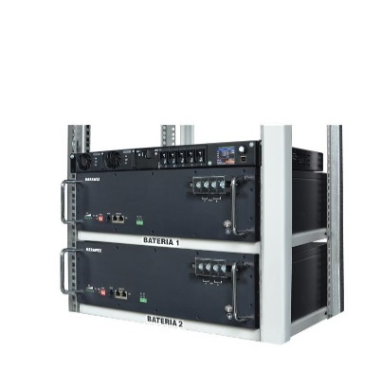
Siłownie telekomunikacyjne 1U 48V (15 - 60A) z bateriami LiFePO4
SI48L-1U2-151-ET-50-LFP | Siłownia z jednym prost. 15A z baterią LiFePO4 48V 50Ah + ETHERNET | tel.
SI48L-1U2-151-ET-100-LFP | Siłownia z jednym prost. 15A z baterią LiFePO4 48V 100Ah + ETHERNET | tel.
SI48L-1U2-151-ET-150-LFP | Siłownia z jednym prost. 15A z baterią LiFePO4 48V 150Ah + ETHERNET | tel.
SI48L-1U2-152-ET-50-LFP | Siłownia z dwoma prost. 15A z baterią LiFePO4 48V 50Ah + ETHERNET | tel.
SI48L-1U2-152-ET-100-LFP | Siłownia z dwoma prost. 15A z baterią LiFePO4 48V 100Ah + ETHERNET | tel.
SI48L-1U2-152-ET-150-LFP | Siłownia z dwoma prost. 15A z baterią LiFePO4 48V 150Ah + ETHERNET | tel.
SI48L-1U2-301-ET-50-LFP | Siłownia z jednym prost. 30A z baterią LiFePO4 48V 50Ah + ETHERNET | tel.
SI48L-1U2-301-ET-100-LFP | Siłownia z jednym prost. 30A z baterią LiFePO4 48V 100Ah + ETHERNET | tel.
SI48L-1U2-301-ET-150-LFP | Siłownia z jednym prost. 30A z baterią LiFePO4 48V 150Ah + ETHERNET | tel.
SI48L-1U2-302-ET-50-LFP | Siłownia z dwoma prost. 30A z baterią LiFePO4 48V 50Ah + ETHERNET | tel.
SI48L-1U2-302-ET-100-LFP | Siłownia z dwoma prost. 30A z baterią LiFePO4 48V 100Ah + ETHERNET | tel.
SI48L-1U2-302-ET-150-LFP | Siłownia z dwoma prost. 30A z baterią LiFePO4 48V 150Ah + ETHERNET | tel.
Siłownie telekomunikacyjne 2U 48V (30 - 150A)
SI48D-2U5-152 | Siłownia z dwoma prost. 15A | tel.
SI48D-2U5-152-ET | Siłownia z dwoma prost. 15A + ETHERNET | tel.
SI48D-2U5-153 | Siłownia z trzema prost. 15A | tel.
SI48D-2U5-153-ET | Siłownia z trzema prost. 15A + ETHERNET | tel.
SI48D-2U5-154 | Siłownia z czterema prost. 15A | tel.
SI48D-2U5-154-ET | Siłownia z czterema prost. 15A + ETHERNET | tel.
SI48D-2U5-155 | Siłownia z pięcioma prost 15A | tel.
SI48D-2U5-155-ET | Siłownia z pięcioma prost 15A + ETHERNET | tel.
SI48D-2U5-302 | Siłownia z dwoma prost. 30A | tel.
SI48D-2U5-302-ET | Siłownia z dwoma prost. 30A + ETHERNET | tel.
SI48D-2U5-303 | Siłownia z trzema prost. 30A | tel.
SI48D-2U5-303-ET | Siłownia z trzema prost. 30A + ETHERNET | tel.
SI48D-2U5-304 | Siłownia z czterema prost. 30A | tel.
SI48D-2U5-304-ET | Siłownia z czterema prost. 30A + ETHERNET | tel.
SI48D-2U5-305 | Siłownia z pięcioma prost 30A | tel.
SI48D-2U5-305-ET | Siłownia z pięcioma prost 30A + ETHERNET | tel.
Siłownie telekomunikacyjne 3U 48V (21 - 48A)
SI48-28-32 | Siłownia 3U 48V/21A, komunikacja RS232 | 7,570.00
SI48-28-33 | Siłownia 3U 48V/21A, komunikacja RS485 | 7,830.00
SI48-28-42 | Siłownia 3U 48V/28A, komunikacja RS232 | 8,335.00
SI48-28-43 | Siłownia 3U 48V/28A, komunikacja RS485 | 8,595.00
SI48-48-32 | Siłownia 3U 48V/36A, komunikacja RS232 | 8,660.00
SI48-48-33 | Siłownia 3U 48V/36A, komunikacja RS485 | 8,915.00
SI48-48-42 | Siłownia 3U 48V/48A, komunikacja RS232 | 9,880.00
SI48-48-43 | Siłownia 3U 48V/48A, komunikacja RS485 | 10,135.00
Siłownie telekomunikacyjne 3U 24V (30 - 40A)
SI24-30-32 | Siłownia 3U 24V/30A, komunikacja RS232 | 6,865.00
SI24-30-33 | Siłownia 3U 24V/30A, komunikacja RS485 | 7,125.00
SI24-40-42 | Siłownia 3U 24V/40A, komunikacja RS232 | 8,020.00
SI24-40-43 | Siłownia 3U 24V/40A, komunikacja RS485 | 8,275.00
Prostowniki ZPA
ZPA-24/10 | Zespół prostownikowy | tel.
ZPA-48/12 | Zespół prostownikowy | tel.
ZPA-48/15 | Zespół prostownikowy | tel.
ZPA-48/30 | Zespół prostownikowy | tel.
ZPA-48/7 | Zespół prostownikowy | tel.
Urządzenia uzupełniające do systemów zasilania
PO-48S | Panel dystrybucji 8 wyjść zabezpieczonych 15A, max 96A | 1,010.00
PO-48S1 | Panel dystrybucji 8 wyjść zabezpieczonych 3x10A, 4x6A, 1x16A, max 96A | 1,035.00
PO-48S2 | Panel dystrybucji 8 wyjść, ochrona przepięciowa | 1,570.00
PO-48-12 | Panel dystrybucji 12 wyjść zabezpieczonych 12x 10A, max 100A | 1,130.00
PO-05U | Panel dystrybucji 8 wyjść zabezpieczonych 2,5A, max 20A | 655.00
PO-48-12-DZ50 | Panel dystrybucji 12 wyjść z możliwością zasilania z dwóch źródeł, łączny prąd wyjściowy 50A | tel.
PO-48-12-DZ75 | Panel dystrybucji 12 wyjść z możliwością zasilania z dwóch źródeł, łączny prąd wyjściowy 75A | tel.
AK24-12-1 | Kaseta z akumulatorami 24V/12Ah | tel.
AK48-12-1 | Kaseta z akumulatorami 48V/12Ah | tel.
AK48-12S | Kaseta z miejscem na akumulatory 4x 12V/12Ah | 655.00
SI48-ZM-MK | Moduł Ethernet | 1,145.00
MK-ETH-1-RS232 | Moduł komunikacyjny - konwerter RS232 na ETHERNET | 920.00
MK-ETH-1-RS485 | Moduł komunikacyjny - konwerter RS485 na ETHERNET | 950.00
SZR-16A | Automatyczny przełącznik zasilania 16A | tel.
DZR-10A | Zwrotnica diodowa dwa wejścia jedno wyjście, montaż TS35, wspólny biegun ujemny, prąd max 10A | 405.00
DZR-10A-R | Zwrotnica diodowa dwa wejścia jedno wyjście, montaż TS35, wspólny biegun dodatni, prąd max 10A | 405.00
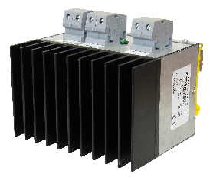
DZR-20A | Zwrotnica diodowa dwa wejścia jedno wyjście, montaż TS35, wspólny biegun ujemny, prąd max 20A | 530.00
DZR-20A-R | Zwrotnica diodowa dwa wejścia jedno wyjście, montaż TS35, wspólny biegun dodatni, prąd max 20A | 530.00
DZR-40A | Zwrotnica diodowa dwa wejścia jedno wyjście, montaż TS35, wspólny biegun ujemny, prąd max 40A | 695.00
DZR-40A-R | Zwrotnica diodowa dwa wejścia jedno wyjście, montaż TS35, wspólny biegun dodatni, prąd max 40A | 695.00
DZR-50A | Zwrotnica diodowa dwa wejścia jedno wyjście, montaż TS35, wspólny biegun ujemny, prąd max 50A | 1,375.00
DZR-50A-R | Zwrotnica diodowa dwa wejścia jedno wyjście, montaż TS35, wspólny biegun dodatni, prąd max 50A | 1,375.00
Inwertery
IS450-48 | Inwerter 450W, wejście 48Vdc, wyjście 230Vac, rack 19”, 2U | tel.
IS750-12 | Inwerter 750W, wejście 12Vdc, wyjście 230Vac, rack 19”, 2U | tel.
IS750-24 | Inwerter 750W, wejście 24Vdc, wyjście 230Vac, rack 19”, 2U | tel.
IS750-48 | Inwerter 750W, wejście 48Vdc, wyjście 230Vac, rack 19”, 2U | tel.
IS1200-12 | Inwerter 1200W, wejście 12Vdc, wyjście 230Vac, rack 19”, 2U | tel.
IS1200-12-BP | Inwerter 1200W, wejście 12Vdc, wyjście 230Vac, rack 19”, 2U, by-pass 230V | tel.
IS1200-24 | Inwerter 1200W, wejście 24Vdc, wyjście 230Vac, rack 19”, 2U | tel.
IS1200-24-BP | Inwerter 1200W, wejście 24Vdc, wyjście 230Vac, rack 19”, 2U, by-pass 230V | tel.
IS1200-48 | Inwerter 1200W, wejście 48Vdc, wyjście 230Vac, rack 19”, 2U | tel.
IS1200-48-BP | Inwerter 1200W, wejście 48Vdc, wyjście 230Vac, rack 19”, 2U, by-pass 230V | tel.

Security
 | MERAWEX sp. z o.o.
 | ul. Toruńska 8, 44-122 Gliwice
 | www.merawex.com.pl
 | handel@merawex.com.pl
 | tel. 32 23 99 400
 | ver.3.26.01
 | Cennik obowiązujący od dnia 07.01.2026 Cennik zawiera ceny katalogowe netto
 | Cennik ma charakter informacyjny i nie stanowi oferty handlowej w rozumieniu kodeksu cywilnego. W przypadku zmiany kursu walut, ceny mogą ulec zmianie. Zastrzegamy sobie prawo do wystąpienia błędów i pomyłek w pliku. Niniejszy cennik zastępuje wszystkie wcześniejsze cenniki.

OBUDOWY I ZASILACZE DO SYSTEMÓW SECURITY
Model | Parametry | Cena katalogowa netto PLN | Wymiary (S x W x G) mm

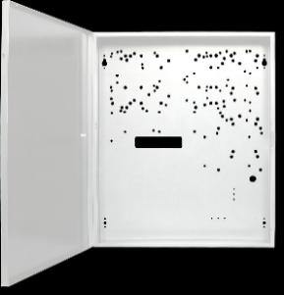
Obudowy uniwersalne central alarmowych - seria MSP
MSP-00-07 | Obudowa z miejscem na akumulator 12V/7Ah | 94.00 | 245 x 245 x 75+8
MSP-10-17 | Obudowa z miejscem na akumulator 12V/17Ah | 117.00 | 325 x 300 x 85+8
MSP-15-07 | Obudowa z miejscem na akumulator 12V/7Ah | 117.00 | 285 x 265 x 80+8
MSP-20-17 | Obudowa z miejscem na akumulator 12V/17Ah | 140.00 | 325 x 390 x 85+8
Obudowy na akumulatory - seria OA
M OA7D | Obudowa z miejscem na akumulator 1x7Ah lub 2x5Ah | 94.00 | 200 x 131 x 86
M OA65 | Obudowa z miejscem na akumulator 1x65Ah lub 1x100Ah | 320.00 | 402 x 240 x 204
M OA2x65 | Obudowa z miejscem na akumulator 2x65Ah lub 2x100Ah lub 4x40Ah lub 8x18Ah | 640.00 | 402 x 481 x 204
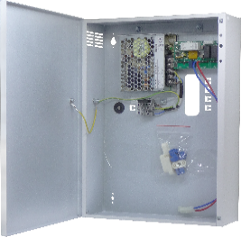
Zasilacze buforowe, szafkowe - seria ZKDN
ZKDN-12V3A | Zasilacz buforowy 13,6V/1.5A, dla AKU 7Ah…22Ah | 330.00
ZKDN-12V6A | Zasilacz buforowy 13,6V/5A, dla AKU 7Ah…22Ah | 360.00
ZKDN-24V1.5A | Zasilacz buforowy 27.2V/1A, dla AKU 2x 7…9Ah | 330.00
ZKDN-24V3A | Zasilacz buforowy 27.2V/1.5A, dla AKU 2x 7…9Ah | 360.00
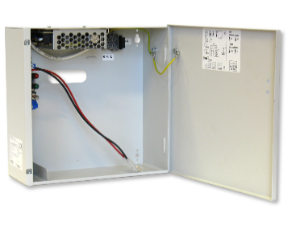
Zasilacze buforowe, szafkowe - zgodne z normą alarmową EN 50131-6 GRADE 2
MZB-212-07 | Zasilacz buforowy 13,8V/2A + wyjścia techniczne., dla AKU 7Ah, zgodny z GRADE 2 | 306.00
MZB-212-17 | Zasilacz buforowy 13,8V/2A + wyjścia techniczne., dla AKU 17Ah, zgodny z GRADE 2 | 328.00
MZB-312-17 | Zasilacz buforowy 13,8V/3A + wyjścia techniczne., dla AKU 17Ah, zgodny z GRADE 2 | 360.00
MZB-412-17 | Zasilacz buforowy 13,8V/4A + wyjścia techniczne., dla AKU 17Ah, zgodny z GRADE 2 | 373.00
Specjalizowane zasilacze do central kontroli dostępu Bosch
ZSP100-2.5A-18 BS 1 | Zasilacz bez dodatkowej przetwornicy do czytników, na 1 moduł KD | 1,220.00
ZSP100-2.5A-18 BS 1P | Zasilacz z dodatkową przetwornicą 12V do czytników, na 1 moduł KD | 1,330.00
ZSP100-5.5A-40 BS 2 | Zasilacz bez dodatkowej przetwornicy do czytników, na 2 moduły KD | 1,420.00
ZSP100-5.5A-40 BS 2PO | Zasilacz z dodatkową przetwornicą 12V do czytników oraz modułem ZSP100-OUT6, na 2 moduły KD | 1,610.00

Akumulatory
 | MERAWEX sp. z o.o.
 | ul. Toruńska 8, 44-122 Gliwice
 | www.merawex.com.pl
 | handel@merawex.com.pl
 | tel. 32 23 99 400
 | ver.3.26.01
 | Cennik obowiązujący od dnia 07.01.2026 Cennik zawiera ceny katalogowe netto
 | Cennik ma charakter informacyjny i nie stanowi oferty handlowej w rozumieniu kodeksu cywilnego. W przypadku zmiany kursu walut, ceny mogą ulec zmianie. Zastrzegamy sobie prawo do wystąpienia błędów i pomyłek w pliku. Niniejszy cennik zastępuje wszystkie wcześniejsze cenniki.

AKUMULATORY
Model | Parametry | Cena katalogowa netto PLN | Wymiary (S x W x G) mm

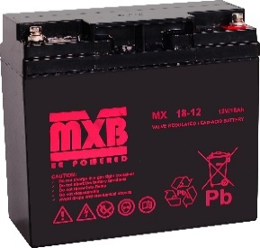
Akumulatory MXB 6-9 lat - seria MX (ceny uzależnione od kursu USD)
MX 7.0-12 | Akumulator 12V/7Ah | 120.00 | 65 x 93,5(107) x 151
MX 18-12 | Akumulator 12V/18Ah | 300.00 | 77 x 167,5(167,5) x 181,5
MX 22-12 | Akumulator 12V/22Ah | 345.00 | 77 x 167(167) x 181
MX 28-12w | Akumulator 12V/28Ah | 530.00 | 125 x 175(175) x 165
MX 40-12 | Akumulator 12V/40Ah | 675.00 | 165 x 170(170) x 197
MX 65-12 | Akumulator 12V/65Ah | 1,120.00 | 167 x 178(178) x 348
Akumulatory MXB 10-12 lat - seria MXL (ceny uzależnione od kursu USD)
MXL 7.2-12 | Akumulator 12V/7.2Ah | 130.00 | 65 x 94(98) x 150
MXL 12-12 | Akumulator 12V/12Ah | tel. | 98 x 95(101) x 151
MXL 26-12 | Akumulator 12V/26Ah | 505.00 | 175 x 125(125) x 166
MXL 28-12 | Akumulator 12V/28Ah | 530.00 | 175 x 125(125) x 166
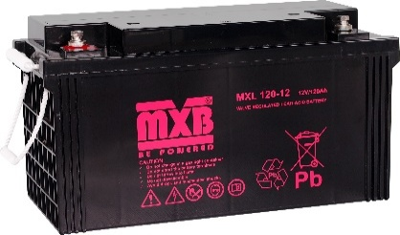
MXL 33-12 | Akumulator 12V/33Ah | 640.00 | 130 x 164(170) x 195
MXL 40-12 | Akumulator 12V/40Ah | 740.00 | 165 x 170(170) x 197
MXL 45-12 | Akumulator 12V/45Ah | 850.00 | 165 x 170(170) x 197
MXL 55-12 | Akumulator 12V/55Ah | 1,015.00 | 137 x 210(216) x 228
MXL 75-12 | Akumulator 12V/75Ah | 1,300.00 | 168 x 208(214) x 259
MXL 80-12 | Akumulator 12V/80Ah | tel.
MXL 90-12 | Akumulator 12V/90Ah | 1,525.00 | 168 x 208(214) x 306
MXL 100-12 | Akumulator 12V/100Ah | 1,665.00 | 173 x 212(220) x 330
MXL 100-12d | Akumulator 12V/100Ah (do pracy cyklicznej) | 1,630.00 | 172 x 222(222) x 328
MXL 120-12 | Akumulator 12V/120Ah | 2,080.00 | 177 x 225(225) x 408
MXL 120-12s | Akumulator 12V/120Ah | tel. | 172 x 222(222) x 328
MXL 150-12 | Akumulator 12V/150Ah | 2,600.00 | 170 x 238,5(238,5) x 483
Akumulatory MXB 10-12 lat - seria MXV z certyfikatem VdS (ceny uzależnione od kursu USD)
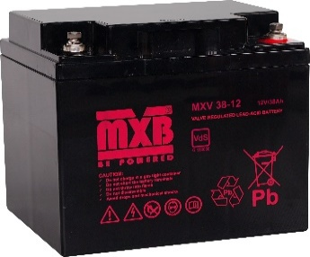
MXV 7.2-12 | Akumulator 12V/7.2Ah, certyfikat VdS | 145.00 | 65 x 94(98) x 150
MXV 12-12 | Akumulator 12V/12Ah, certyfikat VdS | 245.00 | 98 x 95(101) x 151
MXV 18-12 | Akumulator 12V/18Ah, certyfikat VdS | 360.00 | 77 x 167,5(167,5) x 181,5
MXV 26-12 | Akumulator 12V/26Ah, certyfikat VdS | 535.00 | 175 x 125(125) x 166
MXV 38-12 | Akumulator 12V/38Ah, certyfikat VdS | 780.00 | 165 x 170(170) x 197
MXV 45-12 | Akumulator 12V/45Ah, certyfikat VdS | 880.00 | 165 x 170(170) x 197
MXV 65-12 | Akumulator 12V/65Ah, certyfikat VdS | 1,280.00 | 167 x 178(178) x 348
Akumulatory MXB 10-12 lat- seria FT (Front Terminal) (ceny uzależnione od kursu USD)
MXL 55-12FT | Akumulator 12V/55Ah, Front Terminal | 1,130.00 | 106 x 222(222) x 277
MXL 100-12FT | Akumulator 12V/100Ah, Front Terminal | 2,065.00 | 110 x 285(285) x 394
MXL 100-12FTm | Akumulator 12V/100Ah, Front Terminal | 2,225.00 | 110 x 233(233) x 545
MXL 125-12FT | Akumulator 12V/125Ah, Front Terminal | tel. | 110 x 288(288) x 552
MXL 150-12FT | Akumulator 12V/150Ah, Front Terminal | 2,870.00 | 110 x 288(288) x 552
Akumulatory MXB LiFePO4 - seria LFP (ceny uzależnione od kursu USD)
AK-48-50-LFP | Akumulator LiFePO4 48V/50Ah | tel.
AK-48-100-LFP | Akumulator LiFePO4 48V/100Ah | tel.
AK-48-150-LFP | Akumulator LiFePO4 48V/150Ah | tel.

OWSiG
